상품제안서
동물모양 캐릭터 자 | 상품코드: S04641

 |  |  |  |  |  |  | 02-713-8555 | www.synergygift.co.kr
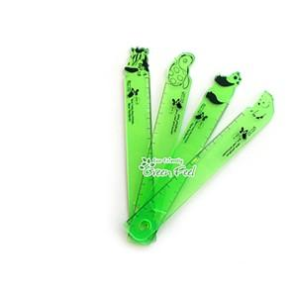

【상세/제작정보】 | 1000개부터 인쇄가능한 제품입니다.

【인쇄/포장옵션】 | 실크 / 포장불가능

【공급단가】 | 수량 | 1,000~ | 2,000~ | 3,000~ | 5,000~ | 10,000~
*VAT별도 | 단가 | 340원 | 330원 | 310원 | 300원 | 290원

【상품 URL】 | https://www.synergygift.co.kr:443/src/goods_detail.php?gdno=170

